Накладная-№3
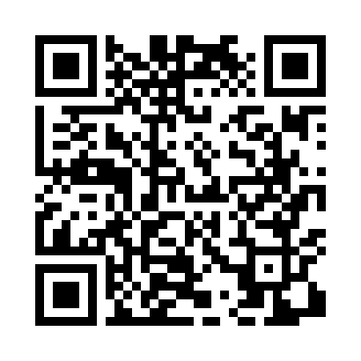
Номер товарно-транспортной накладной: |  |  | Торговый представитель: Karimov Amirjon
Поставщик: Toshkent falcon fly 2 |  |  | Телефон торгового представителя: +
Дата отгрузки: 20.11.2025 |  |  | Контрагент: #Sherzod aka#
Дата консигнации: |  |  | Адрес:
Доставщик: |  |  | Телефон:
Телефон доставщика:
Время заказа: 20.11.2025 09:26:23
№ | Штрих-код | Название товаров (работ,услуг) | Количество | Количество в кейсе | Цена | Сумма
 |  |  | 22 |  |  | 59.2
1 | None | Шторы (занавески) для ванных комнат из пластм ассы 180*180 sm XP-3-2 | 5 | 5 шт. | 3.20 | 16
2 | 6823541213074 | Разделочная доска, из бамбука 30*20*1,8 см DB -13-14 | 5 | 5 шт. | 1.90 | 9.50
3 | 6988011013155 | Деревянная разделочная доска 32*22 в большой каропке 20 шт DB-13-15 | 5 | 5 шт. | 2.20 | 11
4 | 6988011013162 | Деревянная разделочная доска 34*24 в большой каропке 20 шт DB-13-16 | 5 | 5 шт. | 2.50 | 12.50
5 | 6988759251581 | Ёғоч тахтакач 43*25.5 котта каропкада 24 дона мавжуд 43x25.5 см DB-13-60 | 2 | 2 шт. | 5.10 | 10.20
Итого: 59.2$|->UZS: 740,000.00

